Página1
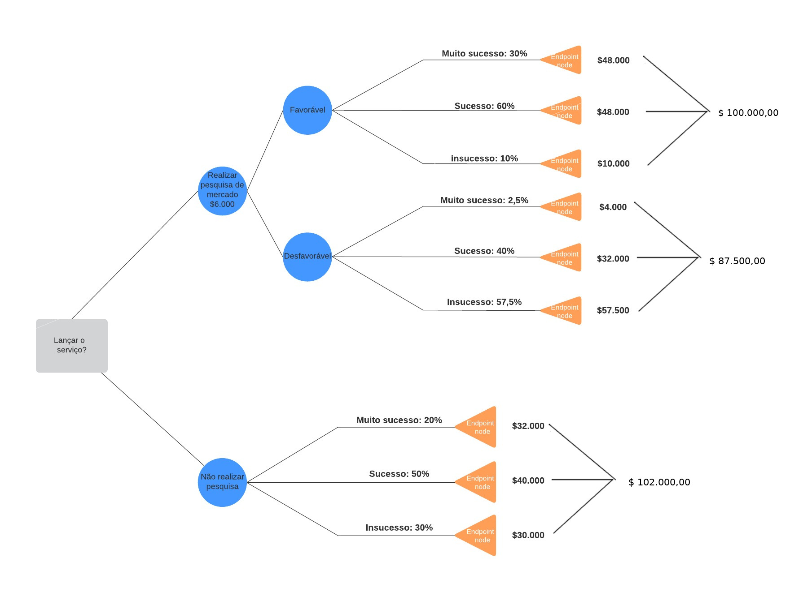
Caso Faça Pesquisa

 | Favorável
 | Setup | Muito Sucesso | 30.00% | R$ 160,000.00 | R$ 48,000.00
 | R$ 6,000.00 | Sucesso | 60.00% | R$ 80,000.00 | R$ 48,000.00
 |  | Insucesso | 10.00% | R$ 100,000.00 | R$ 10,000.00
 |  |  |  |  | R$ 100,000.00

 | Não Favorável
 | Setup | Muito Sucesso | 2.50% | R$ 160,000.00 | R$ 4,000.00
 | R$ 6,000.00 | Sucesso | 40.00% | R$ 80,000.00 | R$ 32,000.00
 |  | Insucesso | 57.50% | R$ 100,000.00 | R$ 57,500.00
 |  |  |  |  | R$ 87,500.00

Caso Não Faça Pesquisa
 |  |  | % | Valor R$
 | Setup | Muito Sucesso | 20.00% | R$ 160,000.00 | R$ 32,000.00
 | R$ 0.00 | Sucesso | 50.00% | R$ 80,000.00 | R$ 40,000.00
 |  | Insucesso | 30.00% | R$ 100,000.00 | R$ 30,000.00
 |  |  |  |  | R$ 102,000.00

